상품제안서
떡메모지 140*210mm(50매/100매) | 상품코드: F19621

 |  |  |  |  |  |  | 02-412-0044 | www.easy1.co.kr
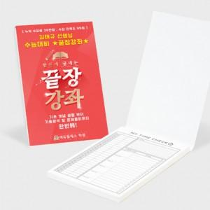

【상세/제작정보】

【인쇄/포장옵션】 | 풀칼라 / OPP(비닐)

【공급단가】 | 수량 | 1,000~ | 2,000~ | 3,000~ | 5,000~ | 10,000~
*VAT별도 | 50매 | 1,120원 | 1,080원 | 1,040원 | 1,000원 | 960원
 | 100매 | 1,540원 | 1,480원 | 1,430원 | 1,370원 | 1,320원

【상품 URL】 | https://dev.easy1.co.kr:443/src/goods_detail.php?gdno=19621

